关系图
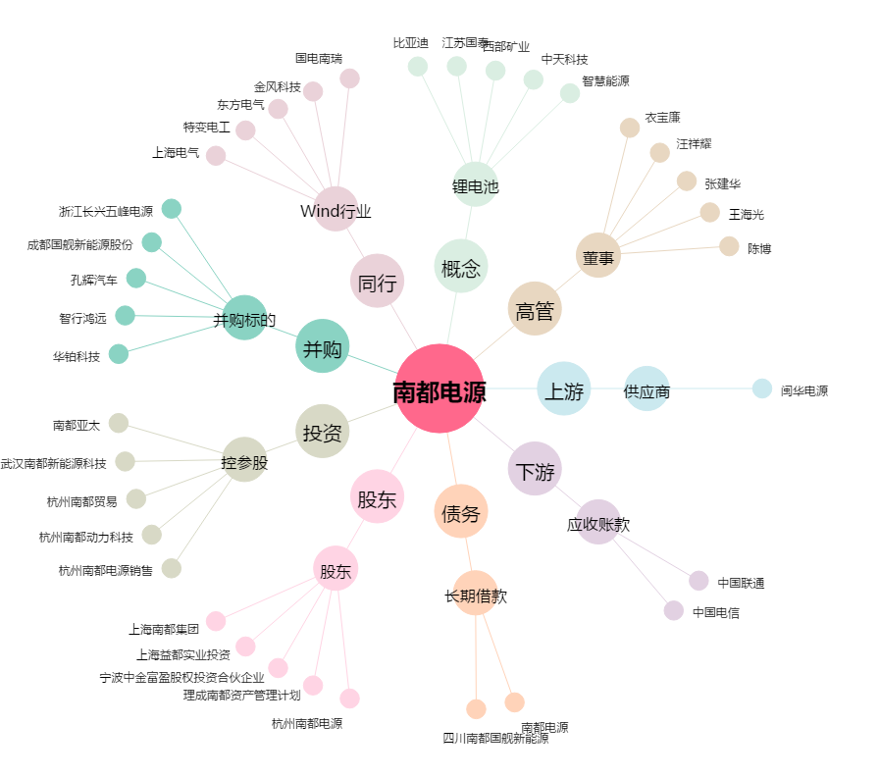
南都电源[300068.SZ] - 关系概览图

